USD
订单号 | 入住日期 | 离店日期 | 应收 |  |  |  | ，
17896179211 | 2022-09-02 | 2022-09-04 | 802 | 802.00 | 2539233 | 0 | ，2539233 | 直连
18013559149 | 2022-09-02 | 2022-09-04 | 492 | 492.00 | 2567209 | 0 | ，2567209 | 直连
18016358022 | 2022-09-02 | 2022-09-04 | 492 | 492.00 | 2567664 | 0 | ，2567664 | 直连
18445401907 | 2022-09-03 | 2022-09-04 | 52 | 52.00 | 2626151 | 0 | ，2626151 | 直连
18498140230 | 2022-09-03 | 2022-09-04 | 73 | 73.00 | 2631553 | 0 | ，2631553 | 直连
18614256721 | 2022-08-31 | 2022-09-04 | 856 | 856.00 | 2642923 | 0 | ，2642923 | 直连
18707769946 | 2022-09-03 | 2022-09-04 | 149 | 149.00 | 2651003 | 0 | ，2651003 | 直连
18824083651 | 2022-09-02 | 2022-09-04 | 208 | 208.00 | 2662067 | 0 | ，2662067 | 直连
18837644719 | 2022-09-03 | 2022-09-04 | 299 | 299.00 | 2663484 | 0 | ，2663484 | 直连
18849766552 | 2022-09-01 | 2022-09-04 | 689 | 689.00 | 2664841 | 0 | ，2664841 | 直连
18910718441 | 2022-09-03 | 2022-09-04 | 327 | 327.00 | 2673652 | 0 | ，2673652 | 直连
18911669381 | 2022-09-03 | 2022-09-04 | 55 | 92.53 | 2674113 | -37.53 | ，2674113 | 直采
18912425358 | 2022-09-03 | 2022-09-04 | 124 | 124.00 | 2674392 | 0 | ，2674392 | 直连
18914225547 | 2022-09-03 | 2022-09-04 | 132 | 132.00 | 2675355 | 0 | ，2675355 | 直连
18916834526 | 2022-09-03 | 2022-09-04 | 434 | 434.00 | 2677280 | 0 | ，2677280 | 直连
18917032242 | 2022-09-03 | 2022-09-04 | 344 | 344.00 | 2677535 | 0 | ，2677535 | 直连

 |  |  | 5528

A220907103635481 |  |  | 92.53 | 724.08
A220907103738481 |  |  | 5473 | 42960.59
USD / HKD 当前参考汇率: 7.84955 |  |  | 5565.53 | 43684.67
总计：5528 USD/ 43392.31 HKD

CNY / HKD 当前参考汇率: 1.124458152
总计： 260 CNY/ 292.36 HKD

两个账单总计：5565.53 USD/ 43684.67 HKD
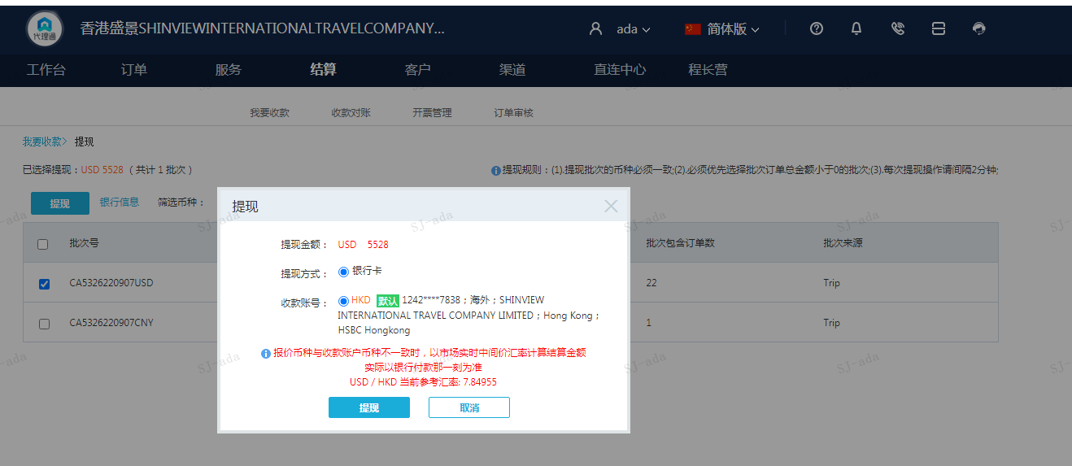

CNY
订单号 | 入住日期 | 离店日期 | 应收 |  |  |  | ，
18915468910 | 2022-09-03 | 2022-09-04 | 260 | 260 | 2674113 | 0 | ，2674113 | #N/A

 |  |  | 260

CNY / HKD 当前参考汇率: 1.124458152
总计： 260 CNY/ 292.36 HKD

